Escopo_ADR_1
ESCOPO DE VERIFICAÇÃO INFRAESTRUTURA PROCESSO DE ALTERAÇÃO CADASTRAL | Aeródromo: | XXXX
 | Aeronave Crítica: | 4C
Processo ANAC nº: XXXXXXXXXXXX | Condição Operacional: | IFR não-precisão Diurno/Noturno
Gerência Técnica de Engenharia Aeroportuária - GTEA/GCOP/SIA
Item | Tipo de Verificação (inspeção/documental) | Resultado por infraestrutura (Conforme / Não conforme / Não avaliado / Não se aplica) | Observações (Fundamentação, referências, evidências e justificativas)
 |  | ADR
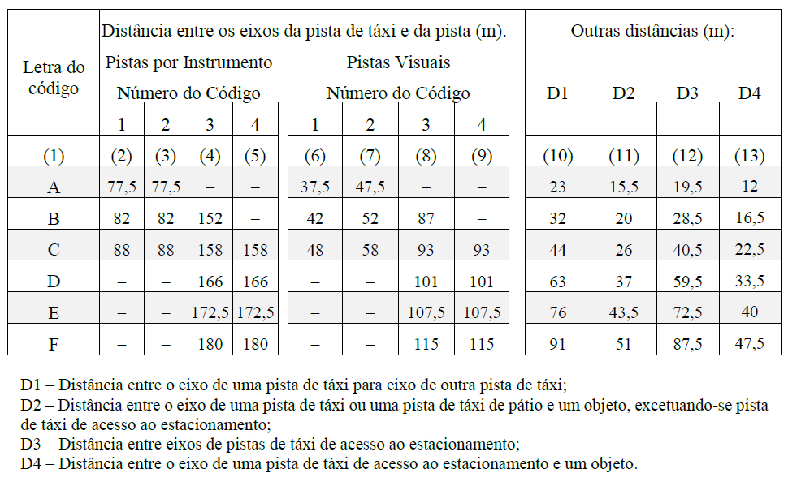 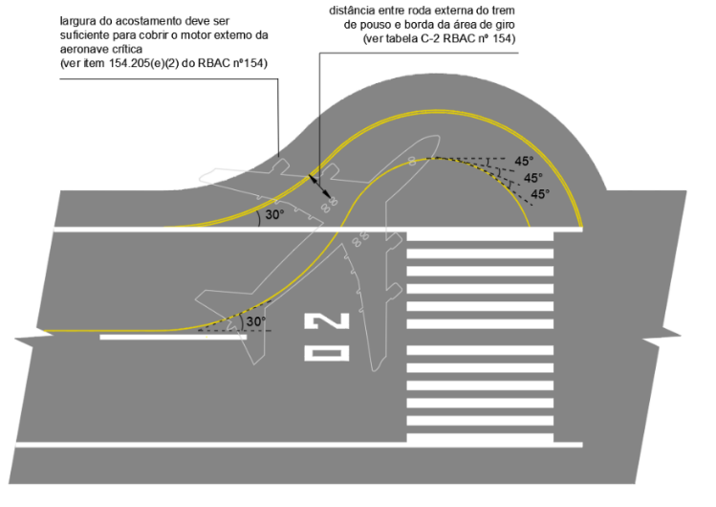 154.301 Indicadores e dispositivos de sinalização
154.301 Indicadores e dispositivos de sinalização (a) Indicadores de direção de vento (1) Aplicação Um aeródromo deve estar equipado com, no mínimo, um indicador de direção de vento. | Documental |  | Desenhos técnicos As-built do indicador de direção de vento. Fotos e/ou vídeos do indicador de direção de vento. Verificar item 4.2.4 do "Guia de Apresentação de Evidências de Infraestrutura".
154.301 Indicadores e dispositivos de sinalização (a) Indicadores de direção de vento (2) Localização Um indicador de direção de vento deve estar localizado de forma a ser visível para uma aeronave em voo ou na área de movimento e de modo que possa estar livre de efeitos de distúrbios de ar causados por objetos nas redondezas. | Documental |  | Desenhos técnicos As-built do indicador de direção de vento. Fotos e/ou vídeos do indicador de direção de vento. Verificar item 4.2.4 do "Guia de Apresentação de Evidências de Infraestrutura".
154.301 Indicadores e dispositivos de sinalização (a) Indicadores de direção de vento (3) Características (i) O indicador de direção de vento deve ter a forma de um cone vazado, construído de modo a dar uma clara indicação de direção de vento de superfície e uma indicação genérica da velocidade de vento. | Documental |  | Desenhos técnicos As-built do indicador de direção de vento. Fotos e/ou vídeos do indicador de direção de vento. Verificar item 4.2.4 do "Guia de Apresentação de Evidências de Infraestrutura".
154.301 Indicadores e dispositivos de sinalização (a) Indicadores de direção de vento (3) Características (ii) O cone deve ser dimensionado de modo a: (A) ficar totalmente estendido quando exposto a ventos com velocidades iguais ou superiores a 15 nós; (B) indicar a direção de ventos com velocidades iguais ou superiores a 3 nós. | Documental |  | Desenhos técnicos As-built do indicador de direção de vento. Fotos e/ou vídeos do indicador de direção de vento. Verificar item 4.2.4 do "Guia de Apresentação de Evidências de Infraestrutura".
IS nº 154-003A 6.2 – Indicadores e dispositivos de sinalização 6.2.1. [FC 154.301(a)(3)(ii)] – O cone do indicador de direção de vento deve ter comprimento não inferior a 3,6 metros. Na maior extremidade, deve ter diâmetro não inferior a 0,9 metro e, na menor extremidade, diâmetro não inferior a 0,25 metro, conforme Figura 1. | Documental |  | Desenhos técnicos As-built do indicador de direção de vento. Fotos e/ou vídeos do indicador de direção de vento. Verificar item 4.2.4 do "Guia de Apresentação de Evidências de Infraestrutura".
154.301 Indicadores e dispositivos de sinalização (a) Indicadores de direção de vento (3) Características (iii) O tamanho e as cores devem ser selecionados de modo a fazer com que o indicador de direção de vento seja claramente visível e compreensível a partir de uma altura de, no mínimo, 300 m, considerando-se também as superfícies que rodeiam o indicador | Documental |  | Desenhos técnicos As-built do indicador de direção de vento. Fotos e/ou vídeos do indicador de direção de vento. Verificar item 4.2.4 do "Guia de Apresentação de Evidências de Infraestrutura".
154.301 Indicadores e dispositivos de sinalização (a) Indicadores de direção de vento (3) Características (iv) A localização de pelo menos um indicador da direção de vento deve ser marcada com uma faixa circular de 15 m de diâmetro externo e 1,2 m de largura. A faixa deve ter como centro o suporte do indicador de direção de vento, e deve ser de uma cor que cause contraste adequado, de preferência o branco. | Documental |  | Desenhos técnicos As-built do indicador de direção de vento. Fotos e/ou vídeos do indicador de direção de vento. Verificar item 4.2.4 do "Guia de Apresentação de Evidências de Infraestrutura".
154.301 Indicadores e dispositivos de sinalização (a) Indicadores de direção de vento (3) Características (v) Deve-se dispor de iluminação em, no mínimo, um indicador de direção de vento em aeródromos que tenham operações noturnas. | Documental |  | Desenhos técnicos As-built do indicador de direção de vento. Fotos e/ou vídeos do indicador de direção de vento. Verificar item 4.2.4 do "Guia de Apresentação de Evidências de Infraestrutura".
154.303 Sinalização horizontal
154.303 Sinalização horizontal (a) Disposições gerais (2) Cor e conspicuidade (iii) A sinalização horizontal deve consistir em áreas contínuas preenchidas ou de uma série de faixas contínuas longitudinais de efeito equivalente às áreas preenchidas. | Documental |  | Fotos e/ou vídeos indicando aspecto geral e medidas das sinalizações horizontais. Verificar item 4.2.1 do "Guia de Apresentação de Evidências de Infraestrutura".
154.303 Sinalização horizontal (a) Disposições gerais (2) Cor e conspicuidade (vi) Em aeródromos onde as operações ocorram à noite, quando for necessário aumentar a visibilidade da sinalização horizontal, especialmente em condições de pavimento molhado, a sinalização horizontal do pavimento deve ser feita com materiais refletores. | Documental |  | Fotos e/ou vídeos noturnos indicando aspecto geral das sinalizações horizontais. A retrorrefletividade pode ser avaliada por meio de relatório fotográfico e/ou vídeos noturnos com flash ou com uma luz direcionada à sinalização horizontal (proveniente de faróis de veículos, por exemplo), de modo que seja possível visualizar a luz sendo refletida na sinalização horizontal e comprovar que a visibilidade da sinalização é aumentada durante a noite. Verificar item 4.2.1 e Figura 25 do "Guia de Apresentação de Evidências de Infraestrutura".
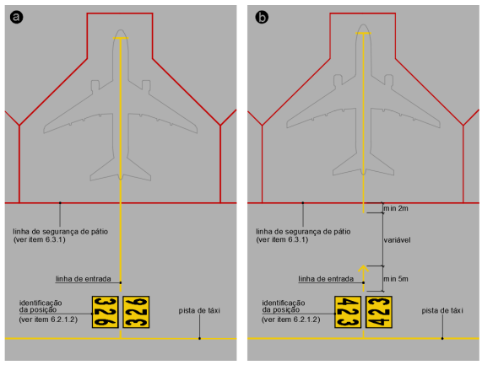 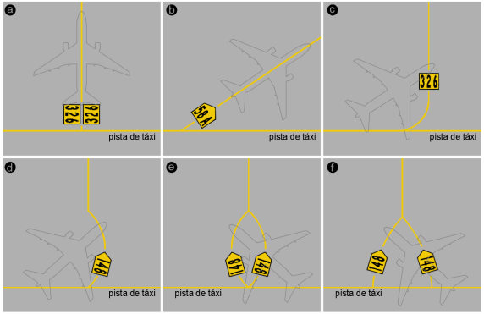 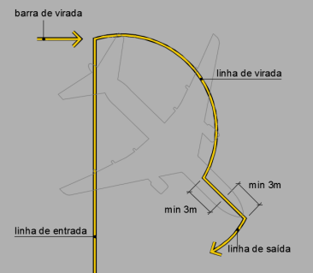 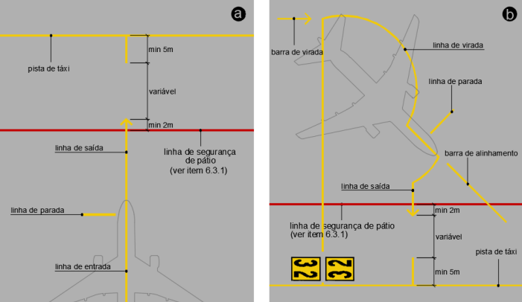 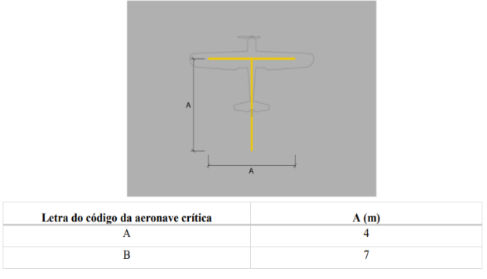 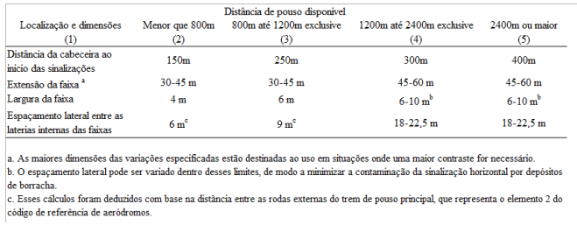 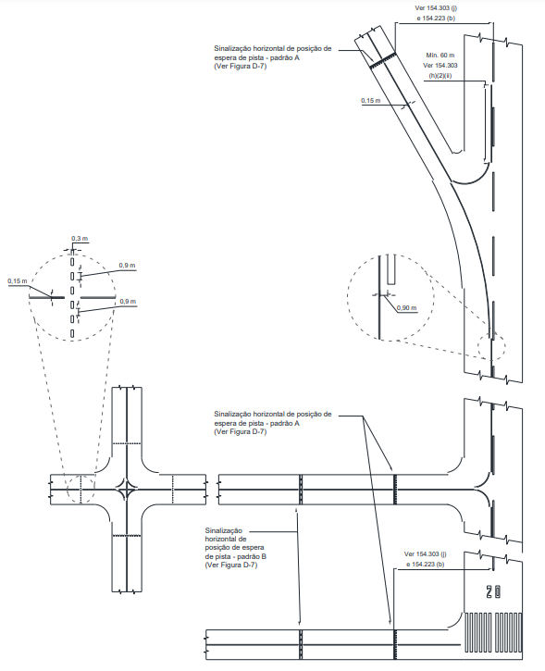 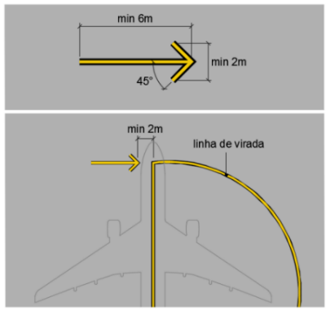 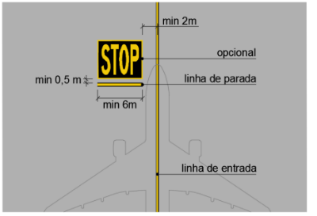 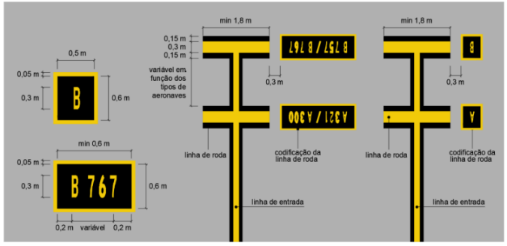 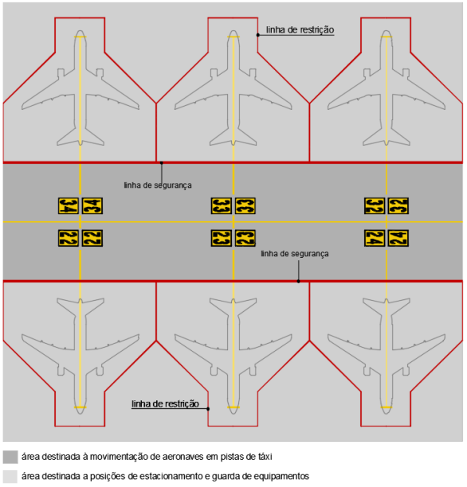 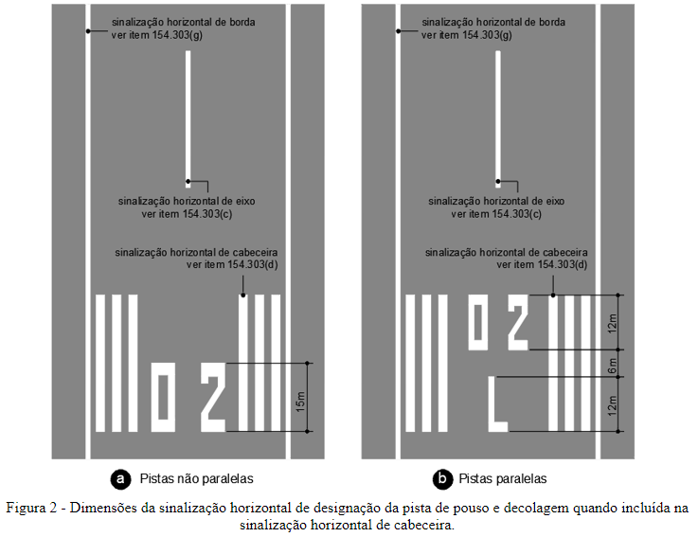 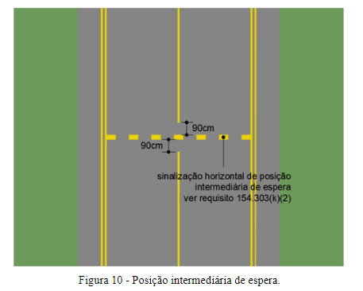 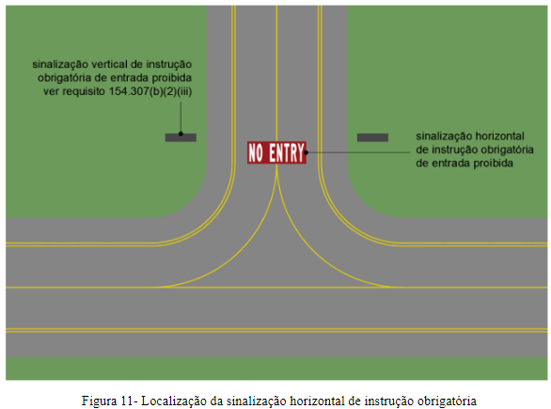 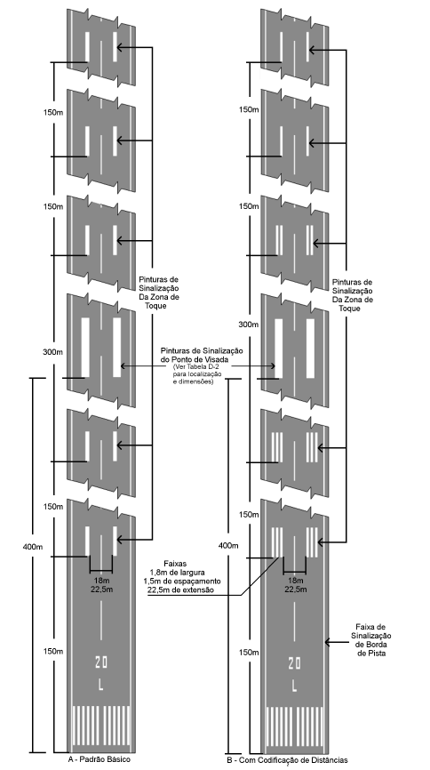 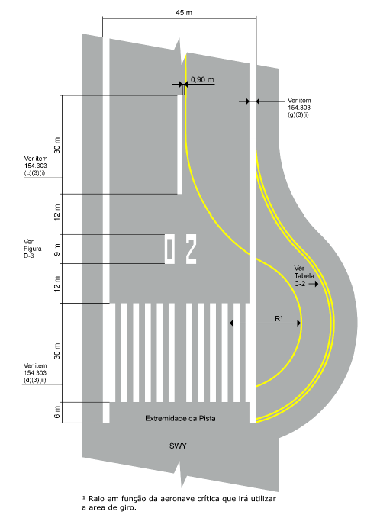 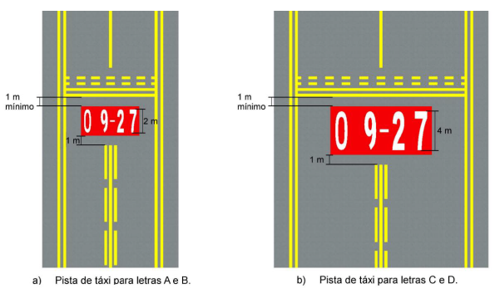 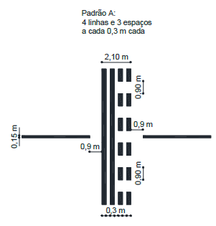 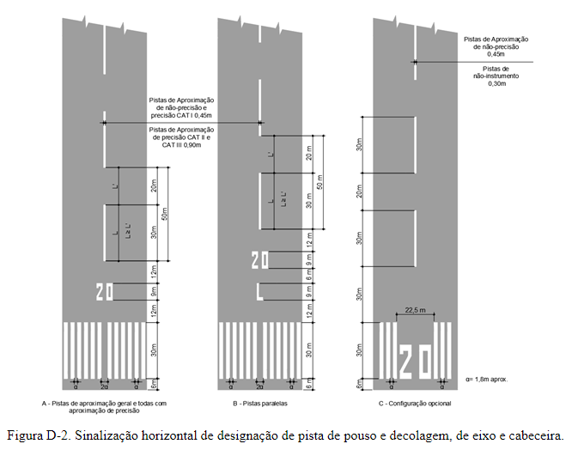 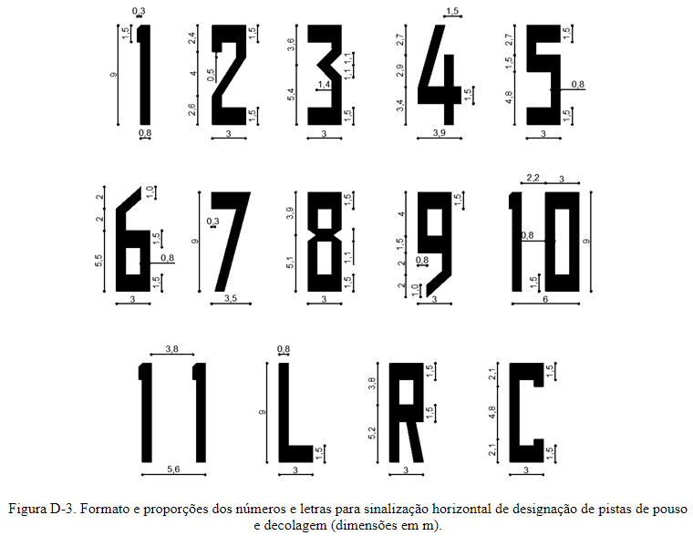 154.305 Luzes
154.305 Luzes (d) Farol do aeródromo (1) Generalidades (i) O farol de um aeródromo deve existir em aeródromos destinados ao uso noturno se uma ou mais das seguintes condições estiverem presentes: (A) as aeronaves navegam predominantemente por meios visuais; (B) visibilidades reduzidas são frequentes; ou (C) é difícil localizar o aeródromo do ar devido às luzes no entorno ou ao terreno da região. | Documental |  | Desenhos técnicos As-built. Fotografias e vídeos mostrando o funcionamento do farol. Verificar item 4.2.5 do "Guia de Apresentação de Evidências de Infraestrutura".
154.305 Luzes (d) Farol do aeródromo (2) Localização (i) O farol do aeródromo deve estar situado dentro ou nas adjacências do aeródromo, em uma área de baixa luminosidade de fundo. | Documental |  | Desenhos técnicos As-built. Fotografias e vídeos mostrando o funcionamento do farol. Verificar item 4.2.5 do "Guia de Apresentação de Evidências de Infraestrutura".
154.305 Luzes (d) Farol do aeródromo (2) Localização (ii) A localização do farol deve ser tal que ele não seja ocultado por objetos em direções significativas e não ofusque a vista de um piloto em aproximação para pouso. | Documental |  | Desenhos técnicos As-built. Fotografias e vídeos mostrando o funcionamento do farol. Verificar item 4.2.5 do "Guia de Apresentação de Evidências de Infraestrutura".
154.305 Luzes (d) Farol do aeródromo (3) Características (i) O farol do aeródromo deve exibir flashes coloridos alternados com flashes brancos, ou somente flashes brancos. A frequência total deve ser de 20 a 30 flashes por minuto. Quando utilizados, os flashes coloridos emitidos por faróis em aeródromos em terra devem ser verdes, sendo que os flashes coloridos emitidos por faróis de aeródromos sobre superfície aquática devem ser amarelos. No caso de um aeródromo que combine as duas situações, os flashes coloridos, se utilizados, devem ter as características de cor da seção do aeródromo que for designada como instalação principal. | Documental |  | Desenhos técnicos As-built. Fotografias e vídeos mostrando o funcionamento do farol. Verificar item 4.2.5 do "Guia de Apresentação de Evidências de Infraestrutura".
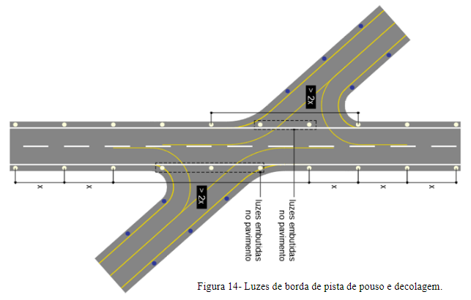 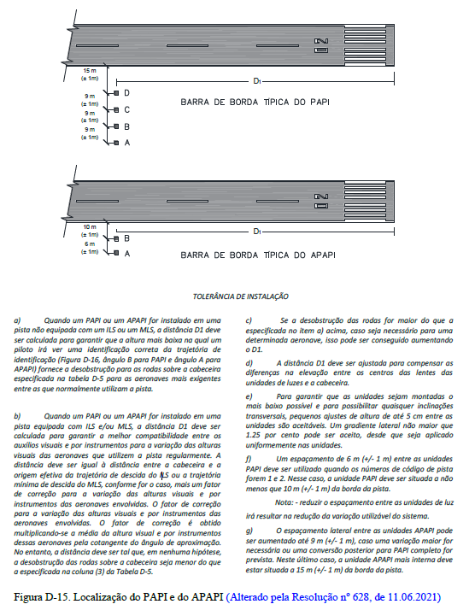 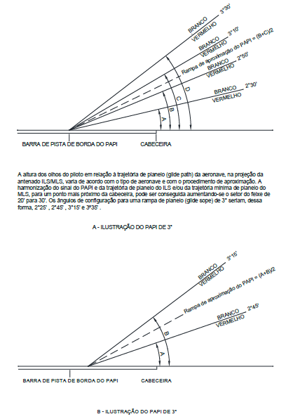 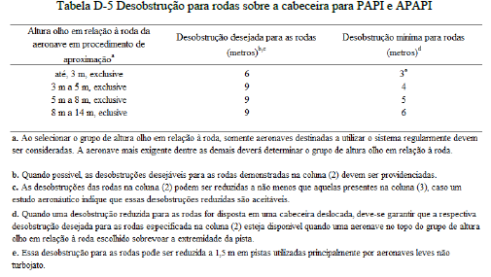 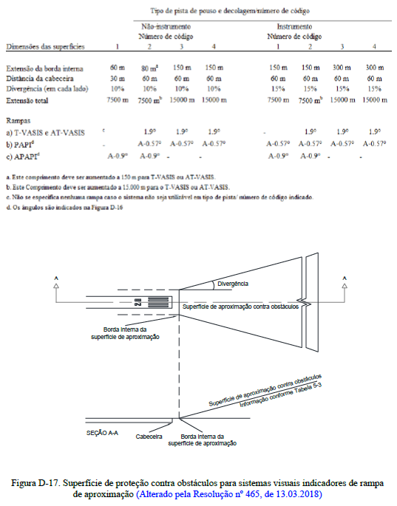 154.307 Sinalização vertical
154.307 Sinalização vertical (a) Disposições gerais (2) Características (i) As sinalizações verticais devem ser frangíveis. Aquelas situadas próximas à pista de pouso e decolagem ou de táxi devem ser baixas o suficiente para manter a desobstrução das hélices e naceles dos motores de aeronaves a jato. A altura de instalação da sinalização vertical não deve exceder as dimensões exibidas na coluna apropriada da Tabela D-8. | Documental |  | Declaração ou Manual do Fabricante que ateste a frangibilidade das sinalizações verticais. Desenhos técnicos As-built Fotos e/ou vídeos apresentando o aspecto geral das sinalizções verticais, incluindo as dimensões, de modo a viabilizar a conferência dos requisitos da Tabela D-8. Ver itens 4.2.3 e 4.5 do "Guia de Apresentação de Evidências de Infraestrutura", além do "Manual de Frangibilidade", disponível no site da ANAC.
154.307 Sinalização vertical (a) Disposições gerais (2) Características (ii) As sinalizações verticais devem ser retangulares, conforme demonstrado nas Figuras D-24 e D-25, com o lado mais longo na horizontal. | Documental |  | Desenhos técnicos As-built Fotos e/ou vídeos apresentando o aspecto geral das sinalizções verticais. Verificar item 4.2.3 do "Guia de Apresentação de Evidências de Infraestrutura".
154.307 Sinalização vertical (a) Disposições gerais (2) Características (iii) As únicas sinalizações verticais na área de movimento a utilizar o vermelho deverão ser as sinalizações verticais com instruções obrigatórias. | Documental |  | Desenhos técnicos As-built Fotos e/ou vídeos apresentando o aspecto geral das sinalizções verticais. Verificar item 4.2.3 do "Guia de Apresentação de Evidências de Infraestrutura".
154.307 Sinalização vertical (a) Disposições gerais (2) Características (iv) As inscrições em uma sinalização vertical devem estar de acordo com as disposições do Apêndice D. | Documental |  | Desenhos técnicos As-built Fotos e/ou vídeos apresentando o aspecto geral das sinalizções verticais. Verificar item 4.2.3 do "Guia de Apresentação de Evidências de Infraestrutura".
154.307 Sinalização vertical (a) Disposições gerais (2) Características (v) As sinalizações verticais devem ser iluminadas de acordo com as disposições do Apêndice D, quando destinadas ao uso: (A) em condições de alcance visual de pista com valores inferiores a 800 m; (B) durante a noite, em associação a pistas de operação por instrumento; ou (C) durante a noite, em associação com pistas de não instrumento onde o número de código for 3 ou 4. | Documental |  | Desenhos técnicos As-built Fotos e/ou vídeos, inclusive no período noturno, apresentando o aspecto geral das sinalizções verticais. Verificar item 4.2.3 do "Guia de Apresentação de Evidências de Infraestrutura".
154.307 Sinalização vertical (a) Disposições gerais (2) Características (vi) As sinalizações verticais devem ser retrorrefletivas e/ ou iluminadas de acordo com as disposições do Apêndice D, quando destinadas ao uso noturno, associadas a uma pista de não instrumento onde o número de código for 1 ou 2. | Documental |  | Desenhos técnicos As-built Fotos e/ou vídeos, inclusive no período noturno, apresentando o aspecto geral das sinalizções verticais. Verificar item 4.2.3 do "Guia de Apresentação de Evidências de Infraestrutura".
154.307 Sinalização vertical (b) Sinalizações verticais de instrução obrigatória NOTA – Ver a Figura D-24 para uma representação gráfica das sinalizações verticais de instrução obrigatória e a Figura D-26 para exemplos de localização de sinalizações verticais nas interseções de pistas de táxi com pistas de pouso e decolagem. (1) Aplicação (i) Sinalizações verticais de instrução obrigatória devem ser dispostas nos casos de: (A) pistas de aproximação de precisão; (B) pistas de aproximação de não-precisão; e (C) pistas destinadas a uso noturno. | Documental |  | Desenhos técnicos As-built Fotos e/ou vídeos apresentando o aspecto geral das sinalizções verticais. Verificar item 4.2.3 do "Guia de Apresentação de Evidências de Infraestrutura".
154.307 Sinalização vertical (b) Sinalizações verticais de instrução obrigatória (1) Aplicação (ii) Sinalizações verticais de instrução obrigatória devem incluir sinalizações verticais de designação de pistas de pouso e decolagem, sinalizações verticais de posição de espera para Categorias I, II ou III, sinalizações verticais de posição de espera de pista de pouso e decolagem, sinalizações verticais de posição de espera em via de serviço e sinalizações verticais de entrada proibida (“NO ENTRY”). NOTA 1 – As sinalizações de instrução obrigatória objetivam identificar um local além do qual uma aeronave em táxi ou um veículo não devem prosseguir, a menos que autorizado pela torre de controle do aeródromo, se existente, ou quando esta não existir ou estiver temporariamente inoperante, após o piloto da aeronave ou o condutor do veículo ter executado as devidas transmissões de rádio e confirmado que a pista e as áreas de aproximação estão livres de tráfego conflitante. NOTA 2 – Ver o parágrafo 154.307(f) sobre as especificações de sinalizações verticais de posições de espera em via de serviço. | Documental |  | Desenhos técnicos As-built Fotos e/ou vídeos apresentando o aspecto geral das sinalizções verticais. Verificar item 4.2.3 do "Guia de Apresentação de Evidências de Infraestrutura".
154.307 Sinalização vertical (b) Sinalizações verticais de instrução obrigatória (1) Aplicação (iii) Uma sinalização horizontal de posição de espera de pista de pouso e decolagem padrão “A” deve ser complementada com uma sinalização vertical de designação de pista, em uma interseção de pista de táxi/pista de pouso e decolagem ou em uma interseção de pista de pouso e decolagem/pista de pouso e decolagem. | Documental |  | Desenhos técnicos As-built Fotos e/ou vídeos apresentando o aspecto geral das sinalizções verticais. Verificar item 4.2.3 do "Guia de Apresentação de Evidências de Infraestrutura".
IS nº 154-003A 6.5. Sinalização vertical 6.5.1. [FC 154.307(b)(1)(iii)] – Em interseções de pista de táxi com pista de pouso e decolagem, a sinalização vertical de designação de pista deve estar situada em ambos os lados da posição de espera de pista de pouso e decolagem. | Documental |  | Desenhos técnicos As-built Fotos e/ou vídeos apresentando o aspecto geral das sinalizções verticais. Verificar item 4.2.3 do "Guia de Apresentação de Evidências de Infraestrutura".
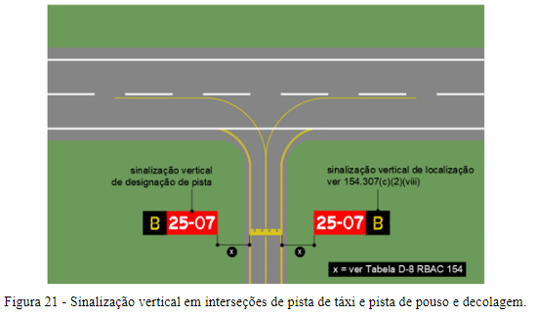 IS nº 154-003A 6.5. Sinalização vertical 6.5.1.1. A sinalização vertical de designação de pista deve estar alinhada com a sinalização horizontal de posição de espera e voltada para a direção de aproximação para a pista de pouso e decolagem, conforme Figura 21. . | Documental |  | Desenhos técnicos As-built Fotos e/ou vídeos apresentando o aspecto geral das sinalizções verticais. Verificar item 4.2.3 do "Guia de Apresentação de Evidências de Infraestrutura".
IS nº 154-003A 6.5. Sinalização vertical 6.5.1.2. A distância entre a sinalização vertical de designação de pista e a borda da pista de táxi deve respeitar as dimensões especificadas na Tabela D-8 do RBAC nº 154. | Documental |  | Desenhos técnicos As-built Fotos e/ou vídeos apresentando o aspecto geral das sinalizções verticais. Verificar item 4.2.3 do "Guia de Apresentação de Evidências de Infraestrutura".
154.307 Sinalização vertical (b) Sinalizações verticais de instrução obrigatória (1) Aplicação (v) Uma sinalização horizontal de posição de espera de pista de pouso e decolagem padrão “A” localizada em uma posição de espera de pista de pouso e decolagem, estabelecida de acordo com o parágrafo 154.223(a)(3), deve ser complementada com uma sinalização vertical de posição de espera em pista de pouso e decolagem. NOTA – Ver o parágrafo 154.303(j) sobre as especificações de sinalização horizontal de posição de espera de pista de pouso e decolagem. | Documental |  | Desenhos técnicos As-built Fotos e/ou vídeos apresentando o aspecto geral das sinalizções verticais. Verificar item 4.2.3 do "Guia de Apresentação de Evidências de Infraestrutura".
154.307 Sinalização vertical (b) Sinalizações verticais de instrução obrigatória (1) Aplicação (vi) Uma sinalização vertical de designação de pista de pouso e decolagem em uma interseção de pista de táxi/pista de pouso e decolagem deve ser complementada com um sinalização vertical de localização na parte externa (mais distante da pista de táxi), de forma apropriada. NOTA – Ver o parágrafo 154.307(e) sobre as características das sinalizações verticais de localização. | Documental |  | Desenhos técnicos As-built Fotos e/ou vídeos apresentando o aspecto geral das sinalizções verticais. Verificar item 4.2.3 do "Guia de Apresentação de Evidências de Infraestrutura".
154.307 Sinalização vertical (b) Sinalizações verticais de instrução obrigatória (1) Aplicação (vii) Uma sinalização vertical de entrada proibida (“NO ENTRY”) deve ser disposta quando a entrada em uma área for proibida. | Documental |  | Desenhos técnicos As-built Fotos e/ou vídeos apresentando o aspecto geral das sinalizções verticais. Verificar item 4.2.3 do "Guia de Apresentação de Evidências de Infraestrutura".
154.307 Sinalização vertical (b) Sinalizações verticais de instrução obrigatória (2) Localização (i) Uma sinalização vertical de designação de pista de pouso e decolagem, em uma interseção de pista de táxi com pista de pouso e decolagem ou de pista de pouso e decolagem com outra pista de pouso e decolagem, deve ser localizada nos dois lados da sinalização horizontal de posição de espera de pista de pouso e decolagem, voltada para a direção de aproximação para a pista de pouso e decolagem. | Documental |  | Desenhos técnicos As-built Fotos e/ou vídeos apresentando o aspecto geral das sinalizções verticais. Verificar item 4.2.3 do "Guia de Apresentação de Evidências de Infraestrutura".
154.307 Sinalização vertical (b) Sinalizações verticais de instrução obrigatória (2) Localização (iii) Sinalizações verticais de “NO ENTRY” (NÃO ENTRE) devem estar localizadas no início da área para a qual a entrada é proibida, em cada lado da pista de táxi observado pelo piloto. | Documental |  | Desenhos técnicos As-built Fotos e/ou vídeos apresentando o aspecto geral das sinalizções verticais. Verificar item 4.2.3 do "Guia de Apresentação de Evidências de Infraestrutura".
154.307 Sinalização vertical (b) Sinalizações verticais de instrução obrigatória (3) Características (i) Uma sinalização vertical de instrução obrigatória deve consistir em uma inscrição em branco sobre um fundo vermelho. | Documental |  | Desenhos técnicos As-built Fotos e/ou vídeos apresentando o aspecto geral das sinalizções verticais. Verificar item 4.2.3 do "Guia de Apresentação de Evidências de Infraestrutura".
154.307 Sinalização vertical (b) Sinalizações verticais de instrução obrigatória (3) Características (ii) Quando, devido ao meio ambiente ou outros fatores, a visibilidade da inscrição em uma sinalização vertical de instrução obrigatória precisar ser melhorada, a borda externa da inscrição em branco deve ser suplementada por um contorno preto. O contorno preto deve ter 10 mm de largura para pistas com letras de código de pista 1 e 2 e de 20 mm de largura para pistas com letras de código 3 e 4. | Documental |  | Desenhos técnicos As-built Fotos e/ou vídeos apresentando o aspecto geral das sinalizções verticais. Verificar item 4.2.3 do "Guia de Apresentação de Evidências de Infraestrutura".
154.307 Sinalização vertical (b) Sinalizações verticais de instrução obrigatória (3) Características (iii) A inscrição de sinalização vertical de designação de pista de pouso e decolagem deve consistir nas designações da pista interceptada, devidamente orientada com respeito à posição de visão da sinalização vertical, ressalvando-se que uma sinalização vertical de designação de pista instalada nas proximidades da extremidade da pista de pouso e decolagem pode somente demonstrar a designação da respectiva extremidade da pista. | Documental |  | Desenhos técnicos As-built Fotos e/ou vídeos apresentando o aspecto geral das sinalizções verticais. Verificar item 4.2.3 do "Guia de Apresentação de Evidências de Infraestrutura".
154.307 Sinalização vertical (b) Sinalizações verticais de instrução obrigatória (3) Características (v) A inscrição da sinalização vertical de entrada proibida (“NO ENTRY”) deve estar em conformidade com a Figura D-24. | Documental |  | Desenhos técnicos As-built Fotos e/ou vídeos apresentando o aspecto geral das sinalizções verticais. Verificar item 4.2.3 do "Guia de Apresentação de Evidências de Infraestrutura".
154.307 Sinalização vertical (b) Sinalizações verticais de instrução obrigatória (3) Características (vi) A inscrição em uma sinalização vertical de posição de espera de pista de pouso e decolagem, em uma posição de espera estabelecida de acordo com o parágrafo 154.223(a)(3), deve consistir na designação da pista de táxi e de um número. | Documental |  | Desenhos técnicos As-built Fotos e/ou vídeos apresentando o aspecto geral das sinalizções verticais. Verificar item 4.2.3 do "Guia de Apresentação de Evidências de Infraestrutura".
154.307 Sinalização vertical (b) Sinalizações verticais de instrução obrigatória (3) Características (vii) Onde for apropriado, as seguintes inscrições/símbolos devem ser utilizados: (ver Tabela D-9. Inscrições, símbolos e tipos de uso da sinalização vertical de instrução obrigatória) | Documental |  | Desenhos técnicos As-built Fotos e/ou vídeos apresentando o aspecto geral das sinalizções verticais. Verificar item 4.2.3 do "Guia de Apresentação de Evidências de Infraestrutura".
154.307 Sinalização vertical (c) Sinalizações verticais de informação NOTA – Ver a Figura D-25 para representações gráficas das sinalizações verticais de informação. (1) Aplicações (i) Uma sinalização vertical de informação deve ser disposta onde haja necessidade operacional de identificar, por meio de uma sinalização vertical, uma informação sobre uma localidade específica ou trajetória (direção ou destino). | Documental |  | Desenhos técnicos As-built Fotos e/ou vídeos apresentando o aspecto geral das sinalizções verticais. Verificar item 4.2.3 do "Guia de Apresentação de Evidências de Infraestrutura".
154.307 Sinalização vertical (c) Sinalizações verticais de informação (1) Aplicações (ii) Sinalizações verticais de informação devem incluir: sinalizações verticais de direção, sinalizações verticais de localização, sinalizações verticais de destino, sinalizações verticais de saída de pista, sinalizações verticais de pista livre e sinalizações verticais de interseção de decolagem. | Documental |  | Desenhos técnicos As-built Fotos e/ou vídeos apresentando o aspecto geral das sinalizções verticais. Verificar item 4.2.3 do "Guia de Apresentação de Evidências de Infraestrutura".
154.307 Sinalização vertical (c) Sinalizações verticais de informação (1) Aplicações (iii) Uma sinalização vertical de saída de pista deve ser disposta onde houver a necessidade operacional de identificação de uma saída de pista. | Documental |  | Desenhos técnicos As-built Fotos e/ou vídeos apresentando o aspecto geral das sinalizções verticais. Verificar item 4.2.3 do "Guia de Apresentação de Evidências de Infraestrutura".
154.307 Sinalização vertical (c) Sinalizações verticais de informação (1) Aplicações (iv) Uma sinalização vertical de pista livre deve ser disposta quando a pista de táxi de saída não contar com luzes de eixo de pista de táxi e houver a necessidade de indicar, a um piloto que sai da pista de pouso, o perímetro da área crítica/sensível de ILS/MLS ou o limite da borda inferior da superfície de transição interna, o que estiver mais distante do eixo da pista de pouso e decolagem. NOTA – Ver o parágrafo 154.305(w) sobre as especificações do código de cores das luzes de eixo de pista de táxi. | Documental |  | Desenhos técnicos As-built Fotos e/ou vídeos apresentando o aspecto geral das sinalizções verticais. Verificar item 4.2.3 do "Guia de Apresentação de Evidências de Infraestrutura".
154.307 Sinalização vertical (c) Sinalizações verticais de informação (1) Aplicações (v) Uma sinalização vertical de interseção de decolagem deve ser disposta quando houver a necessidade operacional de indicar a TORA para interseção de decolagem. | Documental |  | Desenhos técnicos As-built Fotos e/ou vídeos apresentando o aspecto geral das sinalizções verticais. Verificar item 4.2.3 do "Guia de Apresentação de Evidências de Infraestrutura".
154.307 Sinalização vertical (c) Sinalizações verticais de informação (1) Aplicações (vi) Quando necessário, uma sinalização vertical de destino deve ser disposta para indicar a direção para um determinado destino no aeródromo, tal como a área de carga, aviação geral, etc. | Documental |  | Desenhos técnicos As-built Fotos e/ou vídeos apresentando o aspecto geral das sinalizções verticais. Verificar item 4.2.3 do "Guia de Apresentação de Evidências de Infraestrutura".
154.307 Sinalização vertical (c) Sinalizações verticais de informação (1) Aplicações (vii) Uma sinalização vertical combinada de local e direção deve ser disposta quando destinada a oferecer informações de trajetória antes da interseção com uma pista de táxi. | Documental |  | Desenhos técnicos As-built Fotos e/ou vídeos apresentando o aspecto geral das sinalizções verticais. Verificar item 4.2.3 do "Guia de Apresentação de Evidências de Infraestrutura".
154.307 Sinalização vertical (c) Sinalizações verticais de informação (1) Aplicações (viii) Uma sinalização vertical de direção deve ser disposta quando houver necessidade operacional de identificar a designação e a direção de pistas de táxi em uma interseção. | Documental |  | Desenhos técnicos As-built Fotos e/ou vídeos apresentando o aspecto geral das sinalizções verticais. Verificar item 4.2.3 do "Guia de Apresentação de Evidências de Infraestrutura".
154.307 Sinalização vertical (c) Sinalizações verticais de informação (1) Aplicações (ix) Uma sinalização vertical de localização deve ser disposta em posições intermediárias de espera destinadas a satisfazer as necessidades específicas de um Sistema de Orientação e Controle da Movimentação no Solo (SOCMS). | Documental |  | Desenhos técnicos As-built Fotos e/ou vídeos apresentando o aspecto geral das sinalizções verticais. Verificar item 4.2.3 do "Guia de Apresentação de Evidências de Infraestrutura".
154.307 Sinalização vertical (c) Sinalizações verticais de informação (1) Aplicações (x) Uma sinalização vertical de localização deve ser disposta em conjunto com uma sinalização vertical de designação de pista, exceto em uma interseção de pista de pouso e decolagem com outra pista de pouso e decolagem. | Documental |  | Desenhos técnicos As-built Fotos e/ou vídeos apresentando o aspecto geral das sinalizções verticais. Verificar item 4.2.3 do "Guia de Apresentação de Evidências de Infraestrutura".
...

